EMFT03
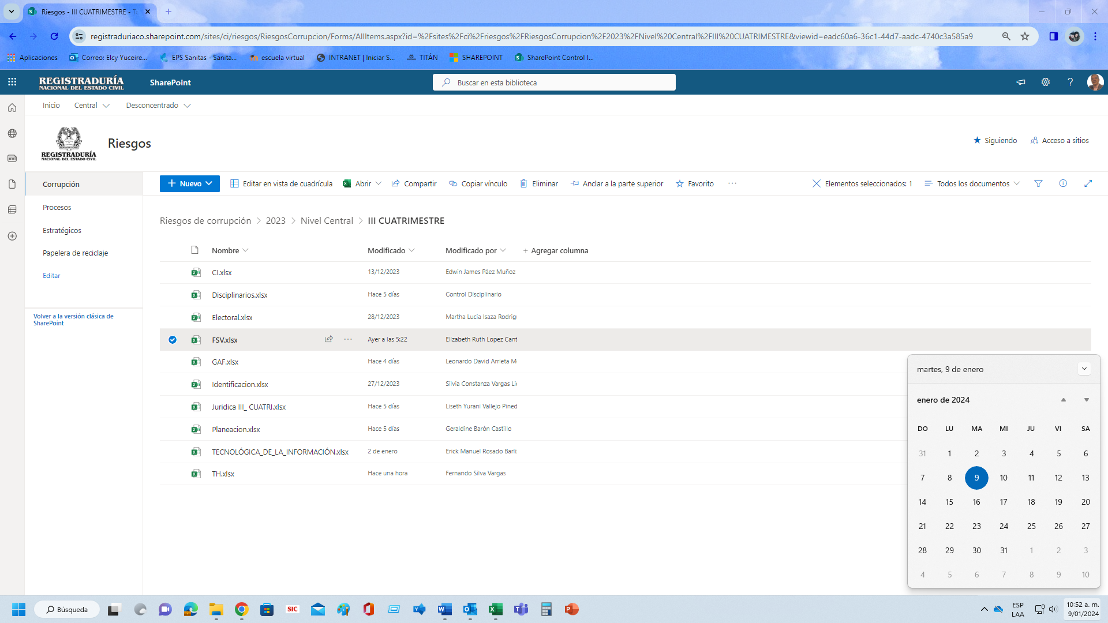
 |  | PROCESO |  | EVALUACION Y MEJORA |  |  |  |  |  |  |  |  |  |  |  |  |  |  |  |  |  |  |  |  |  |  |  |  |  |  |  | CÓDIGO |  |  | EMFT03 |  |  | PROCESO | SEGUIMIENTO A LA GESTIÓN INSTITUCIONAL |  |  |  |  |  |  |  |  |  |  |  |  |  |  |  |  | CÓDIGO | SIFT07
 |  | FORMATO |  | MAPA DE RIESGOS DE CORRUPCIÓN |  |  |  |  |  |  |  |  |  |  |  |  |  |  |  |  |  |  |  |  |  |  |  |  |  |  |  | VERSIÓN |  |  | 3 |  |  | VERSIÓN | SEGUIMIENTO Y EVALUACIÓN A LOS RIESGOS Y SUS CONTROLES |  |  |  |  |  |  |  |  |  |  |  |  |  |  |  |  | VERSIÓN | 3
 |  |  |  |  |  |  |  |  |  |  |  |  |  |  |  |  |  |  |  |  |  |  |  |  |  |  |  |  |  |  |  |  |  |  | Aprobado: 20/12/2022 |  |  |  |  |  |  |  | Aprobado:30/09/2022

IDENTIFICACIÓN DEL RIESGO |  |  |  |  |  |  |  |  |  | VALORACIÓN DEL RIESGO |  |  |  |  |  |  |  |  |  |  |  |  |  |  |  |  |  |  |  |  |  |  |  |  |  |  | SEGUIMIENTO (ANUAL, TRIMESTRAL y CUATRIMESTRAL) |  |  |  |  |  |  |  |  |  |  |  |  | EVALUACIÓN EFECTIVIDAD DE LOS CONTROLES - OCI
 |  |  |  |  |  |  |  |  |  | ANÁLISIS DEL RIESGO INHERENTE (ANTES DE LOS CONTROLES) |  |  |  |  | ANÁLISIS DE CONTROLES |  |  |  |  |  |  |  |  | VALORACIÓN DEL RIESGO RESIDUAL (DESPUÉS DE LOS CONTROLES) |  |  |  |  | ESTRATEGIA PARA COMBATIR EL RIESGO | PLAN DE ACCIÓN |  |  | PLAN DE CONTINGENCIA |  | INDICADOR CLAVE DE RIESGO | MÉTRICA | Seguimiento a cargo de los responsables de los Macroprocesos, Delegaciones y Registraduría del Distrito Capital (El diligenciamiento de estas columnas corresponde a cada responsable de macroproceso en el nivel central y a los Delegados Departamentales y Registradores Distritales en el nivel Desconcentrado)
Tipo | Macroproceso | Proceso | Objetivo | Impacto | Causa inmediata | Causa raíz | Subcausas | Riesgo | Clasificación |  |  |  |  |  | No. Control | Descripción del control | Afectación | Atributos |  |  |  |  | Evidencia |  |  |  |  |  |  |  |  |  |  |  |  |  | Efectividad del control: ¿Previene o detecta las causas; son confiables para la mitigación del riesgo SÍ/NO/NA? |  |  | Resultado de la métrica del indicador clave del riesgo | Análisis de seguimiento del indicador clave del riesgo | ¿Se emprendieron acciones como producto del resultado del indicador para evitar la materialización del riesgo? | Si la respuesta anterior fue positiva describa cual fue la acción que se realizó | ¿Se materializó el riesgo? | ¿Se comunicó que se materializó el riesgo? | Si la respuesta anterior fue positiva responder si se ejecutó el Plan de Contingencia | Si se materializó el riesgo, ¿Fueron suscritas las correspondientes acciones de mejora en el Plan de Mejoramiento por Procesos? | ¿Producto de la materialización del riesgo fue necesario ajustar los controles? | Evidencias de (los controles, Metrica y Plan de Accion)
 |  |  |  |  |  |  |  |  |  | Probabilidad | % | Impacto | % | Zona de riesgo inherente |  |  |  | Tipo | Implementación | Documentación | Frecuencia | Evidencia |  | Probabilidad | % | Impacto | % | Zona de riesgo residual |  | Actividad | Fecha de implementación | Evidencia | Acción | Evidencia |  |  |  | Aplicó los controles ¿SÍ/NO/NA? | Si la respuesta anterior fue negativa explique por qué la actividad de control no se realizó |  |  |  |  |  |  |  |  |  |  | ¿Aplicó las actividades de control? | CALIFICACIÓN (1) | Resultado Indicador Clave de Riesgo | CALIFICACIÓN (2) | OPORTUNIDAD | CALIFICACIÓN (3) | PROMEDIO CALIFICACIÓN FINAL | OBSERVACIONES DE LA OCI
Corrupción | N/A | Gestión Jurídica | Realizar asesoría y la defensa jurídica del Fondo Social de Vivienda de la Registraduría Nacional del Estado Civil, a través de los estudios de viabilidad jurídica de los créditos de vivienda adjudicados a los servidores de la RNEC y ejercer, coordinar a nivel nacional la representación jurídica de las actuaciones administrativas que conlleven los procesos de demandas hipotecarias con el fin de proteger los recursos del fondo, contribuyendo a la solución básica de vivienda de los servidores públicos de la Registraduria Nacional del Estado Civil | afectación económica | por disminución de ingreso en el recaudo cartera | debido a la dilatación de los procesos de cobro de cartera hipotecaria con el propósito de obtener vencimiento de términos para beneficio propio o de un tercero | Falta ética del servidor público | Posibilidad de afectación económica por disminución de ingreso en el recaudo cartera debido a la dilatación de los procesos de cobro de cartera hipotecaria con el propósito de obtener vencimiento de términos para beneficio propio o de un tercero | Fraude interno: Pérdida debido a actos de fraude, actuaciones irregulares, comisión de hechos delictivos abuso de confianza, apropiación indebida, incumplimiento de regulaciones legales o internas de la entidad en las cuales está involucrado por lo menos 1 participante interno de la organización, son realizadas de forma intencional y/o con ánimo de lucro para sí mismo o para terceros. | Baja | 40% | Mayor | 80% | Alto | 1 | La Coordinación Jurídica realiza seguimiento al estado de los procesos a cargo de los abogados asignados mediante el formato GJFT17 informe de seguimiento de procesos jurídicos asignados a los abogados del Fondo Social De Vivienda y a los delegados departamentales con el fin de reportar al jefe de Oficina el estado de los procesos y este a su vez a la junta directiva | Probabilidad | Detectivo | Manual | Documentado | Continua | Con registro | GJFT17 Informe de seguimiento de procesos jurídicos | Muy Baja | 20% | Moderado | 60% | Moderado | Aceptar |  |  |  | Ejecutar el control correctivo determinado | Denuncia ante el organismo competente | Cantidad de reportes con irregularidades detectadas | Número de reportes con irregularidades detectadas | SI | SI | No Aplica | BUENO | Toda vez que la métrica del indicador arrojó como resultado la calificación "BUENO", se infiere que las actividades de control son eficientes, ya que el riego no se ha matarializado hasta la fecha. | SI | La acción realizada, consiste en el permanente monitoreo de cada uno de ellos, lo que permite preveer situaciones que puedan afectar la recuperación de la cartera por vía judicial. Igualmente, se realizó la actualización en el sistema e-Kogui. | NO | NO APLICA | NO APLICA | NO | NO | GJFT27 seguimiento y control a los procesos ejecutivos a nivel nacional | Sí Aplicó las actividades de Control y Sí reporta evidencia | BUENO | Resultado Indicador: BUENO + Evidencia | BUENO | Posterior al 5 de Enero | MALO | REGULAR | Relizado el seguimiento a los Riesgos de corrupción III cuatrimestre 2023 al FSV, se verifica cumplimiento del cargue de la matriz y evidencias extemporáneas, las evidencias y soportes están acorde a los controles establecidos, se verifica soporte del indicador.
 |  |  |  |  |  |  | Incumplimiento de las funciones asignadas al servidor público |  |  |  |  |  |  |  | 2 | El abogado asignado al proceso registra las actuaciones judiciales de los procesos a su cargo en la plataforma EKOGUI de la Agencia Nacional de Defensa del Estado | Probabilidad | Detectivo | Manual | Documentado | Continua | Con registro | Reporte del registro de la plataforma EKOGUI |  |  |  |  |  |  |  |  |  |  |  |  |  | SI | SI | No Aplica |  |  |  |  |  |  |  |  | NO | Informe F9 322reporte procesos activos ekogui | Sí Aplicó las actividades de Control y Sí reporta evidencia | BUENO | Resultado Indicador: BUENO + Evidencia | BUENO | Posterior al 5 de Enero | MALO | REGULAR | Relizado el seguimiento a los Riesgos de corrupción III cuatrimestre 2023 al FSV, se verifica cumplimiento del cargue de la matriz y evidencias extemporáneas, las evidencias y soportes están acorde a los controles establecidos, se verifica soporte del indicador.
 |  |  |  |  |  |  | Interés particular y/o económico |  |  |  |  |  |  |  | 3 | El Jefe de Oficina con la asesoría del coordinador del área jurídica interpone la denuncia ante los organismo competentes con el fin de dar inicio a las investigaciones pertinentes | Impacto | Correctivo | Manual | Documentado | Aleatoria | Con registro | Denuncia ante el organismo competente |  |  |  |  |  |  |  |  |  |  |  |  |  | SI | SI | No Aplica |  |  |  |  |  |  |  |  | NO | GJFT17 informe de seguuimiento de procesos juridicos | Sí Aplicó las actividades de Control y Sí reporta evidencia | BUENO | Resultado Indicador: BUENO + Evidencia | BUENO | Posterior al 5 de Enero | MALO | REGULAR | Relizado el seguimiento a los Riesgos de corrupción III cuatrimestre 2023 al FSV, se verifica cumplimiento del cargue de la matriz y evidencias extemporáneas, las evidencias y soportes están acorde a los controles establecidos, se verifica soporte del indicador.

 |  |  |  |  |  |  |  |  |  |  |  |  |  |  |  |  |  |  |  |  |  |  |  |  |  |  |  |  |  |  |  |  |  |  |  |  | __________________________________________________________________________________________________________________________________________________________________________________________________________ |  |  |  |  |  |  |  |  |  |  |  |  | ________________________________________________________________________________________________________________

 |  |  |  |  |  |  |  |  |  |  |  |  |  |  |  |  |  |  |  |  |  |  |  |  |  |  |  |  |  |  |  |  |  |  |  |  | Responsable del Macroproceso |  |  |  |  |  |  |  |  |  |  |  |  | Funcionario designado por la Oficina de Control Interno al Macroproceso

 |  |  |  |  |  |  |  |  |  |  |  |  |  |  |  |  |  |  |  |  |  |  |  |  |  |  |  |  |  |  |  |  |  |  |  |  | Nombre del responsable del diligenciamiento:__________________________________________________
 |  |  |  |  |  |  |  |  |  |  |  |  |  |  |  |  |  |  |  |  |  |  |  |  |  |  |  |  |  |  |  |  |  |  |  |  | Cargo:______________________________________________________________________________
 |  |  |  |  |  |  |  |  |  |  |  |  |  |  |  |  |  |  |  |  |  |  |  |  |  |  |  |  |  |  |  |  |  |  |  |  | Fecha diligenciamiento:__________________________

 |  |  |  |  |  |  |  |  |  |  |  |  |  |  |  |  |  |  |  |  |  |  |  |  |  |  |  |  |  |  |  |  |  |  |  |  | SI |  |  | BUENO |  | SI |  | SI |  | SI | SI |  |  | Sí Aplicó las actividades de Control y Sí reporta evidencia |  | Resultado Indicador: BUENO + Evidencia
 |  |  |  |  |  |  |  |  |  |  |  |  |  |  |  |  |  |  |  |  |  |  |  |  |  |  |  |  |  |  |  |  |  |  |  |  | NO |  |  | REGULAR |  | NO |  | NO |  | NO | NO |  |  | Sí Aplicó las actividades de Control/No reporta evidencia |  | Resultado Indicador: REGULAR + Evidencia
 |  |  |  |  |  |  |  |  |  |  |  |  |  |  |  |  |  |  |  |  |  |  |  |  |  |  |  |  |  |  |  |  |  |  |  |  | NO APLICA |  |  | MALO |  | NO APLICA |  | NO APLICA |  | NO APLICA | NO APLICA |  |  | No Aplicó las actividades de Control/No reporta evidencia |  | Resultado Indicador: MALO + Evidencia
 |  |  |  |  |  |  |  |  |  |  |  |  |  |  |  |  |  |  |  |  |  |  |  |  |  |  |  |  |  |  |  |  |  |  |  |  |  |  |  | NO APLICA |  |  |  |  |  |  |  |  |  | NO APLICA |  | Resultado Indicador: BUENO/No reporta Evidencia
 |  |  |  |  |  |  |  |  |  |  |  |  |  |  |  |  |  |  |  |  |  |  |  |  |  |  |  |  |  |  |  |  |  |  |  |  |  |  |  |  |  |  |  |  |  |  |  |  |  |  |  | Resultado Indicador: REGULAR/No reporta Evidencia
 |  |  |  |  |  |  |  |  |  |  |  |  |  |  |  |  |  |  |  |  |  |  |  |  |  |  |  |  |  |  |  |  |  |  |  |  |  |  |  |  |  |  |  |  |  |  |  |  |  |  |  | Resultado Indicador: MALO/No reporta evidencia
 |  |  |  |  |  |  |  |  |  |  |  |  |  |  |  |  |  |  |  |  |  |  |  |  |  |  |  |  |  |  |  |  |  |  |  |  |  |  |  |  |  |  |  |  |  |  |  |  |  |  |  | NO APLICA

